Data
Holdbarhet av |  | HCT i kjøleskap

Tillatt bias | 1.5 | %, og tillatt totalfeil |  | 3.8 | %

0 | 40.1 | 42.4 | 42.2 | 41.8 | 40.1 | 35 | 40.6 | 39.2 | 41.2 | 39.2 | 38.6 | 40
12 | 40.1 | 42.8 | 43.1 | 41.8 | 40.9 | 35.5 | 40.6 | 39.1 | 40.9 | 40 | 39.7 | 39.9
24 | 40.6 | 42.5 | 43.4 | 42.7 | 41.1 | 35.6 | 41.4 | 40.4 | 41.4 | 40.1 | 39.3 | 40.4
36 | 40.4 | 42.7 | 44.5 | 42 | 41.1 | 35.8 | 40.8 | 40.6 | 40.8 | 40.4 | 39.6 | 40.8
48 | 40.7 | 42.8 | 43.5 | 42.1 | 41.1 | 36.3 | 41.5 | 39.5 | 41.1 | 40.7 | 39.4 | 41.1
60 | 40.7 | 42.8 | 43.1 | 41.8 | 40.8 | 35.9 | 41.1 | 39.9 | 42.1 | 40.2 | 39.3 | 41.2
72 | 40.6 | 42.8 | 43.9 | 42.4 | 40.9 | 36.1 | 41 | 40.2 | 40.8 | 40.6 | 39.3 | 40.3
84 |  |  |  |  |  |  |  |  |  |  | 39.5 | 41
 | Tid 0 | Tid 1 | Tid 2 | Tid 3 | Tid 4 | Tid 5 | Tid 6 | Tid 7 | Tid 8
Timer | 0 | 12 | 24 | 36 | 48 | 60 | 72 | 84
Prøve nr | Målte verdier
1 | 40.1 | 40.1 | 40.6 | 40.4 | 40.7 | 40.7 | 40.6
2 | 42.4 | 42.8 | 42.5 | 42.7 | 42.8 | 42.8 | 42.8
3 | 42.2 | 43.1 | 43.4 | 44.5 | 43.5 | 43.1 | 43.9
4 | 41.8 | 41.8 | 42.7 | 42 | 42.1 | 41.8 | 42.4
5 | 40.1 | 40.9 | 41.1 | 41.1 | 41.1 | 40.8 | 40.9
6 | 35 | 35.5 | 35.6 | 35.8 | 36.3 | 35.9 | 36.1
7 | 40.6 | 40.6 | 41.4 | 40.8 | 41.5 | 41.1 | 41
8 | 39.2 | 39.1 | 40.4 | 40.6 | 39.5 | 39.9 | 40.2
9 | 41.2 | 40.9 | 41.4 | 40.8 | 41.1 | 42.1 | 40.8
10 | 39.2 | 40 | 40.1 | 40.4 | 40.7 | 40.2 | 40.6
11 | 38.6 | 39.7 | 39.3 | 39.6 | 39.4 | 39.3 | 39.3 | 39.5
12 | 40 | 39.9 | 40.4 | 40.8 | 41.1 | 41.2 | 40.3 | 41
13 | 40.4 | 40 | 40.4 | 40.5 | 40.8 | 41 | 40.7 | 40.7
14 | 42.6 | 42.5 | 41.7 | 42.8 | 42.2 | 41.7 | 42.3 | 43
15 | 41.7 | 41.9 | 42.4 | 41.5 | 42.6 | 41.9 | 41.4 | 41.4
16 | 41.5 | 41.4 | 41.7 | 41.6 | 42.2 | 42.1 | 42.3 | 41.2
17 | 45.4 | 46.1 | 46.2 | 46.5 | 46 | 46.6 | 45.8 | 46.2
18 |  | 40.8 | 41.5 | 41.1 | 42.5 | 41.8 | 42.4 | 42.2
19 | 42.7 | 42.9 | 42.8 | 42.9 | 43.5 | 42.5 | 43.6 |  |  |  | T7 på pasient 19 med stjerne.
20 | 39.5 | 40 | 39.8 | 40.3 | 39.8 | 40.2 | 40.4 | 40.9
21
22
23
24
25
26
27
28
29
30
31
32
33 |  |  |  |  |  |  |  |  |  | Figur 1. Hver linje representerer måleverdiene for en enkelt prøve.
34
35
36
37
38
39
40
41
42
43
44
45
46
47
48
49
50

 | Prosent (blå tall er større enn tillatt totalfeil)

0 | 100.00 | 100.00 | 100.00 | 100.00 | 100.00 | 100.00 | 100.00 | 100.00 | 100.00 | 100.00 | 100.00 | 100.00
12 | 100.00 | 100.94 | 102.13 | 100.00 | 102.00 | 101.43 | 100.00 | 99.74 | 99.27 | 102.04 | 102.85 | 99.75
24 | 101.25 | 100.24 | 102.84 | 102.15 | 102.49 | 101.71 | 101.97 | 103.06 | 100.49 | 102.30 | 101.81 | 101.00
36 | 100.75 | 100.71 | 105.45 | 100.48 | 102.49 | 102.29 | 100.49 | 103.57 | 99.03 | 103.06 | 102.59 | 102.00
48 | 101.50 | 100.94 | 103.08 | 100.72 | 102.49 | 103.71 | 102.22 | 100.77 | 99.76 | 103.83 | 102.07 | 102.75
60 | 101.50 | 100.94 | 102.13 | 100.00 | 101.75 | 102.57 | 101.23 | 101.79 | 102.18 | 102.55 | 101.81 | 103.00
72 | 101.25 | 100.94 | 104.03 | 101.44 | 102.00 | 103.14 | 100.99 | 102.55 | 99.03 | 103.57 | 101.81 | 100.75
84 | 0.00 | 0.00 | 0.00 | 0.00 | 0.00 | 0.00 | 0.00 | 0.00 | 0.00 | 0.00 | 102.33 | 102.50
 | 0.00 | 0.00 | 0.00 | 0.00 | 0.00 | 0.00 | 0.00 | 0.00 | 0.00 | 0.00 | 0.00 | 0.00
Prøve nr | Tid 0 | Tid 1 | Tid 2 | Tid 3 | Tid 4 | Tid 5 | Tid 6 | Tid 7 | Tid 8
1 | 100.00 | 100.00 | 101.25 | 100.75 | 101.50 | 101.50 | 101.25
2 | 100.00 | 100.94 | 100.24 | 100.71 | 100.94 | 100.94 | 100.94
3 | 100.00 | 102.13 | 102.84 | 105.45 | 103.08 | 102.13 | 104.03
4 | 100.00 | 100.00 | 102.15 | 100.48 | 100.72 | 100.00 | 101.44
5 | 100.00 | 102.00 | 102.49 | 102.49 | 102.49 | 101.75 | 102.00
6 | 100.00 | 101.43 | 101.71 | 102.29 | 103.71 | 102.57 | 103.14
7 | 100.00 | 100.00 | 101.97 | 100.49 | 102.22 | 101.23 | 100.99
8 | 100.00 | 99.74 | 103.06 | 103.57 | 100.77 | 101.79 | 102.55
9 | 100.00 | 99.27 | 100.49 | 99.03 | 99.76 | 102.18 | 99.03
10 | 100.00 | 102.04 | 102.30 | 103.06 | 103.83 | 102.55 | 103.57
11 | 100.00 | 102.85 | 101.81 | 102.59 | 102.07 | 101.81 | 101.81 | 102.33
12 | 100.00 | 99.75 | 101.00 | 102.00 | 102.75 | 103.00 | 100.75 | 102.50
13 | 100.00 | 99.01 | 100.00 | 100.25 | 100.99 | 101.49 | 100.74 | 100.74
14 | 100.00 | 99.77 | 97.89 | 100.47 | 99.06 | 97.89 | 99.30 | 100.94
15 | 100.00 | 100.48 | 101.68 | 99.52 | 102.16 | 100.48 | 99.28 | 99.28
16 | 100.00 | 99.76 | 100.48 | 100.24 | 101.69 | 101.45 | 101.93 | 99.28
17 | 100.00 | 101.54 | 101.76 | 102.42 | 101.32 | 102.64 | 100.88 | 101.76
18
19 | 100.00 | 100.47 | 100.23 | 100.47 | 101.87 | 99.53 | 102.11
20 | 100.00 | 101.27 | 100.76 | 102.03 | 100.76 | 101.77 | 102.28 | 103.54
21
22
23
24
25
26
27
28
29
30
31
32
33
34
35
36
37
38
39 |  |  |  |  |  |  |  |  |  | Figur 2. De røde punktene viser gjennomsnitt for hvert tidspunkt, i prosent av utgangsverdi. De lottrette intervallene er 90% konfidensintervall for gjennomsnittene, og området mellom de røde linjene er tillatt bias. De blå punktene markerer enkeltverdier i prosent av utgangsverdi, og området mellom de blå linjene er tillatt totalfeil.
40
41
42
43
44
45
46
47
48
49
50
Mean | 100.00 | 100.66 | 101.27 | 101.49 | 101.67 | 101.41 | 101.47 | 101.30
n | 19.00 | 19.00 | 19.00 | 19.00 | 19.00 | 19.00 | 19.00 | 8.00 | 0.00
SD | 0.00 | 1.10 | 1.23 | 1.58 | 1.24 | 1.23 | 1.37 | 1.53
SEM | 0.00 | 0.25 | 0.28 | 0.36 | 0.28 | 0.28 | 0.32 | 0.54
t | 1.73 | 1.73 | 1.73 | 1.73 | 1.73 | 1.73 | 1.73 | 1.89
t x SEM | 0.00 | 0.44 | 0.49 | 0.63 | 0.49 | 0.49 | 0.55 | 1.02
Minimum | 100.00 | 99.01 | 97.89 | 99.03 | 99.06 | 97.89 | 99.03 | 99.28
Maksimum | 100.00 | 102.85 | 103.06 | 105.45 | 103.83 | 103.00 | 104.03 | 103.54
Bias nedre gr | 98.48 | 98.48 | 98.48 | 98.48 | 98.48 | 98.48 | 98.48 | 98.48 | 98.48
Bias øvre gr | 101.52 | 101.52 | 101.52 | 101.52 | 101.52 | 101.52 | 101.52 | 101.52 | 101.52
TEA nedre gr | 96.17 | 96.17 | 96.17 | 96.17 | 96.17 | 96.17 | 96.17 | 96.17 | 96.17
TEA øvre gr | 103.83 | 103.83 | 103.83 | 103.83 | 103.83 | 103.83 | 103.83 | 103.83 | 103.83

Krav
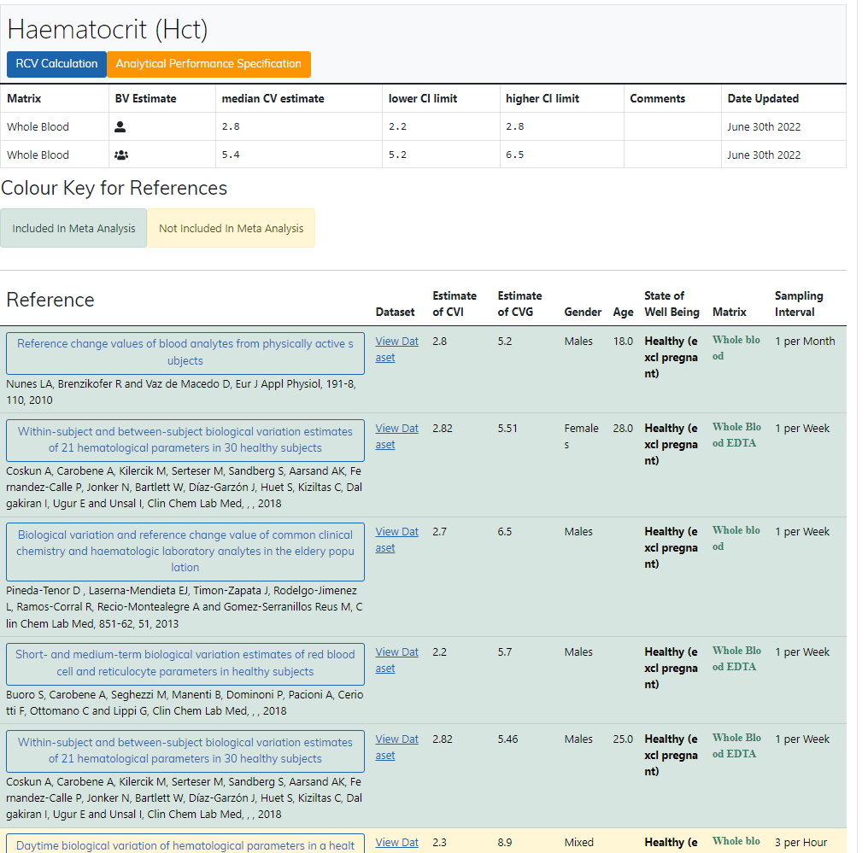
Legge inn:
2.8 | CVi
5.4 | CVg | Prosent
 | ROT av (CVi2 + CVg2) | 6.08
 | I < | 1.40
 | B < | 1.52
 | TE< | 3.83

Kopi fra EFLM database 210811 |  | EFLM Biological Variation

